幫會戰企劃案
一、功能名稱
幫會戰

二、功能説明
前哨戰：傳送到對手幫會採集物資獲取積分，積分高者獲勝 領地戰：前哨戰勝者前往敗者領地，破壞水晶，時間限制内破壞一定程度獲勝，反之失敗 每三個月為一個賽季，通過幫會聲望決定賽季八强，進行八强戰，規則同前哨戰 爭奪幫會聲望，逐鹿令，專屬稱號等獎勵

報名時間已到，但職位不足
三、功能流程圖
中央訊息：“職位不足”
活動時間已到，但匹配不到對手
郵件發送前哨戰，領地戰獎勵
高，獲勝
獲勝方為：攻方
獲得40+10A幫會聲望，A=破壞水晶數
獲得40幫會聲望
領地戰攻方，破壞水晶
每3個月為1個賽季，賽季切換前一周的周日，幫會聲望前8的幫會
報名時間已到，職位足夠
採集物資，殺人，破壞大門
活動時間已到，且匹配到對手
根據水晶計算防禦值決定勝敗
獲得40+10B幫會聲望，B=保留水晶數
八强戰，同前哨戰
開啓幫會介面
幫會活動，幫會戰
點擊“報名參賽”
按鈕轉爲“已報名”
準備前哨戰
幫會活動，幫會戰
進入前哨戰場景
獲得積分
準備領地戰
獲勝方為：守方
根據結果發放獎勵

領地戰守方，保護水晶
中央訊息： “報名時間未到”
獲得10幫會聲望
中央訊息： “活動時間未到”
低，失敗
敗方獲得10幫會聲望
報名時間未到，不論什麽職位
活動時間未到

四、功能主要大綱
報名 前哨戰 領地戰 賽季八强

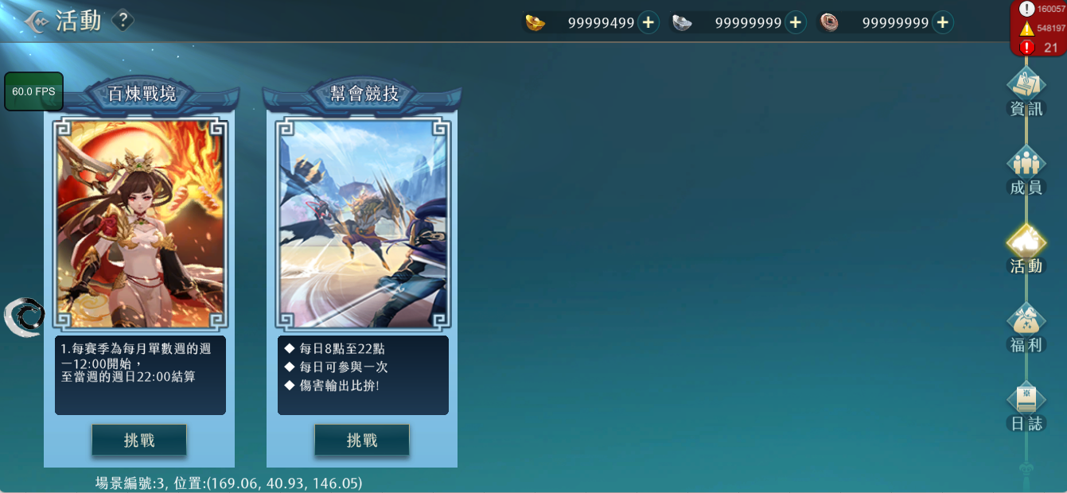
五、功能主要内容
1.報名
 |  |  | 1.1通過幫會-活動-幫會戰-前往進入幫會戰介面

幫會戰

美術資源

分爲前哨戰和領地戰

前往

排
報名參賽
報名時間：周一至周三
?
幫會戰
即將對戰幫會名稱
當前對戰幫會:
報名時間：每周一~周三
八
自己所屬的幫會
幫會聲望:00000000
123
幫會名稱七個字
幫會聲望:00000000
1
幫會名稱七個字
幫會聲望:00000000
2
幫會名稱七個字
幫會聲望:00000000
3
2.10
2.幫會戰介面
 |  |  | 2.1顯示幫會聲望前10的幫會名稱，幫會聲望和排名，可以上下滑動 2.2該區域展示之前幫會戰對戰勝負情況，敵我幫會名稱，進行的模式，對戰的日期，可上下滑動，最多保留6場記錄 2.3勝負關係有兩種，①win，②lose 2.4顯示的模式有三種，①前哨戰，②領地戰，③八强戰 2.5“報名參賽”按鈕，不同情況點擊反饋如下： ①幫主或者副幫主在報名時間點擊，中央訊息“報名成功”，按鈕轉變為“已報名” ②職位不足者的人在報名時間點擊，中央訊息“職位不足” ③任何職位的人在非報名時間點擊，中央訊息“報名時間未到” 2.6顯示本幫會最近期的行程，時間安排如下： ①報名時間：每周一~周三 ②前哨戰：每周四晚上8點~8點30 ③領地戰：每周六晚上8點~8點20 ④八强戰： 八強，對戰時間:13:00~13:30 四強，對戰時間:14:00~14:30 二強，對戰時間:15:00~15:30 冠軍，對戰時間:16:00~16:30 2.7在報名階段結束後，成功報名的幫會會按照幫會聲望排名匹配對手，賽季初沒有這個信息則按照幫會等級匹配。如果沒有合適的對手則直接視作“前哨戰”和“領地戰”勝利並獲得40+40點幫會聲望 2.7八强賽名單，每三個月為一個賽季，每個賽季結束前一周的周日，幫會聲望最高的8個幫會隨機匹配進行，知曉名單后由幫會名稱替代文本 2.8展示不同模式和對應獎勵，可以上下滑動 2.9開啓排行榜路徑 2.10幫會戰規則，暫無

2.1

2.6

2.3
2.2

2.4
2.7
自己幫會名稱
前哨戰
過去對手幫會名稱
2024.1.1
獎
2.5

2.9
2.8

排
獎
報名參賽
剩餘報名時間
X天X時X分X秒
?
幫會戰
時時:分分 與幫會oxox將進行幫會巔峰戰。
時時:分分 與oooo幫會交戰後，在領地戰中取得勝利，
獲得70幫會聲望 ，成功掠奪對方5000幫會資
金。
2024-06-09
對戰幫會名稱
當前對戰幫會:
每周四、六開 20:00~21:00開啟戰場
八
自己所屬的幫會
幫會聲望:00000000
123
幫會名稱七個字
幫會聲望:00000000
1
幫會名稱七個字
幫會聲望:00000000
2
幫會名稱七個字
幫會聲望:00000000
3
亞軍
四強
八強
八強
四強
八強
八強
冠
亞軍
四強
八強
八強
四強
八強
八強
每三個月為一個賽季，每個賽季結束前一周的周日，幫會聲望最高的8個幫會隨機匹配進行

2024第一賽季（1月~3月）

排
獎
報名參賽
剩餘報名時間
X天X時X分X秒
?
幫會戰
時時:分分 與幫會oxox將進行幫會巔峰戰。
時時:分分 與oooo幫會交戰後，在領地戰中取得勝利，
獲得70幫會聲望 ，成功掠奪對方5000幫會資
金。
2024-06-09
對戰幫會名稱
當前對戰幫會:
每周四、六開 20:00~21:00開啟戰場
八
自己所屬的幫會
幫會聲望:00000000
123
幫會名稱七個字
幫會聲望:00000000
1
幫會名稱七個字
幫會聲望:00000000
2
幫會名稱七個字
幫會聲望:00000000
3
前哨戰

領地戰

八强戰

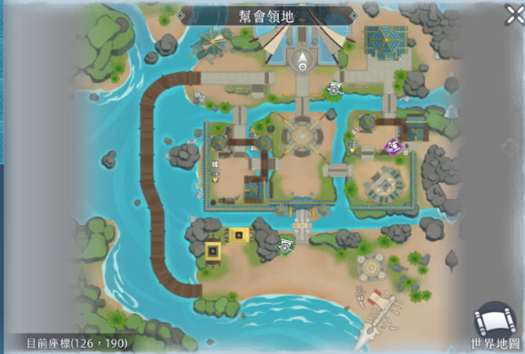
城門
空氣牆
資源點
傳
傳
復活點
3.前哨戰
3.1前哨戰玩法
 |  |  | 3.1.1報名成功的幫會於周四晚上8點進行前哨戰，時長30min，活動開始前10min可以入場準備 3.1.2玩家從己方幫會的“傳”處與NPC對話可前往對手幫會的相同位置，可以多人同時使用，在傳送點處於無敵狀態 3.1.3在對手幫會的“資源點”處可讀條“採集”，獲取資源，回到己方幫會“資源點”讀條“提交”獲得積分。玩家只能採集對方幫會的資源，只能在己方幫會提交資源。資源點可以多人同時交互 3.1.4“採集”和“提交”與游戲中撿東西流程相同，約耗時1.6s 3.1.5採集完成資源后的角色如圖，搬起資源不能使用技能，不能再次採集，可以主動放下資源，被擊殺后也視為放下資源 3.1.6先獲得3000積分或者時間結束時積分更高的幫會獲勝，如果積分相同，更早達到該積分的幫會獲勝，但積分都爲0的話均視爲敗方，積分計算規則如下： ①擊殺玩家：1分 ②獲取資源：20分 ③破壞城門：500分

3.1.3
3.1.2
3.1.2

3.1.5
對手幫會


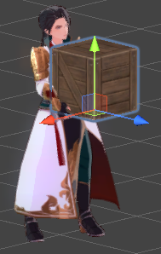
 | 動作骨架編號與機關編號:
 | 搬起東西 | Avatar_002@wp100_carry
 | 搬東西走 | Avatar_002@wp100_walk
 | 放下東西 | Avatar_002@wp100_put
 | 待機 | Avatar_002@wp100_standby
 | 木箱 | Machine_00010

3.2.1
己方幫會名稱：積分
對方幫會名稱：積分
3.2前哨戰配套
 |  |  | 3.2.1前哨戰中，主介面顯示雙方幫會名稱和積分 3.2.2小地圖中，需要顯示當前所處的是“我方領地”或者“敵方領地” 3.2.3大地圖中，需要顯示當前所處的領地，城門，城門血量，資源點，傳送點 3.2.4城門是一個可以被對方幫會玩家攻擊的物件，不計算數值，而是被攻擊5000次後破壞

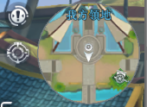
3.2.2

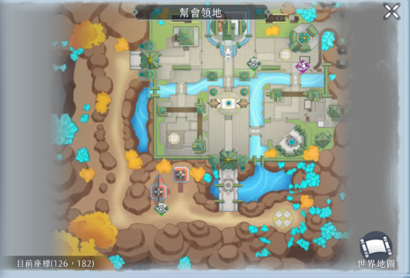
資源點
我方領地
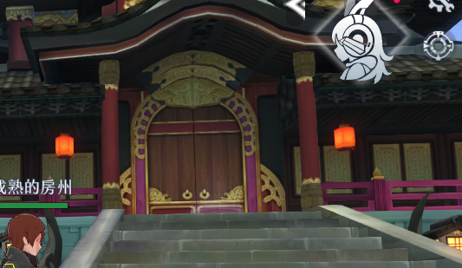
3.2.3
3.2.4

4200/5000

城門

資源點
傳送點
傳送點

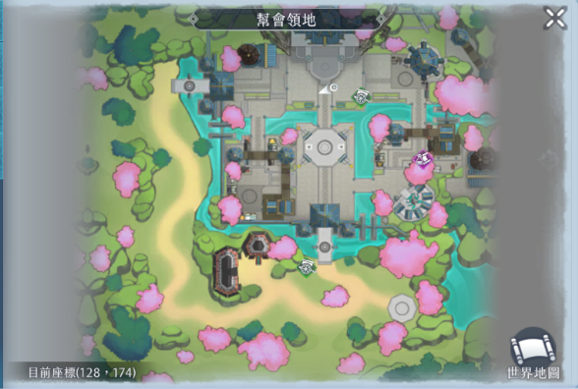
拒馬
晶
晶
晶
晶
晶
守方復活點
攻方復活點
4.領地戰
4.1領地戰玩法
 |  |  | 4.1.1進行過前哨戰的幫會於周六晚上8點進行領地戰，時長20min，活動開始前10min可以入場準備。在前哨戰獲勝的為攻方，落敗的為守方，場景在守方的幫會 4.1.2如果攻方獲勝，可以掠奪守方一定比例幫會資金，掠奪比例設定於:FactionPrizeData.xlsx 4.1.3活動開始時，守方有8200點防禦值，時間結束沒有歸零獲勝，反之攻方獲勝 4.1.4場景分佈5顆水晶，每顆水晶代表一定數額的防禦值，數值如圖，水晶可以被攻方破壞，破壞後扣除防禦值 4.1.5守方可以對水晶讀條，增加水晶的耐久度，攻方可以對水晶讀條，降低耐久度。同一時間只能有1個人讀條。讀條與游戲中撿東西流程相同，約耗時1.6s 4.1.6耐久度的範圍是0~5，當水晶的耐久度＞0時，水晶不能被攻擊；當水晶的耐久度＝0時，可以攻擊水晶，且每維持耐久度＝0的狀態1min后，扣除水晶代表的防禦值100分之1的防禦值 4.1.7活動開始時，所有水晶的耐久度＝0 4.1.8水晶的耐久度=0時，不計算數值，而是被攻擊1000次後破壞，扣除其代表的防禦值，但是此後不會隨時間扣除防禦值

3000
3000
6000

3000

2000

4.2.1
防禦值8000/8200
4.2領地戰配套
 |  |  | 4.2.1領地戰中，主介面顯示防禦值 4.2.2水晶有三種狀態： ①紅色：沒有被破壞，耐久度=0，此時展示生命值，可以攻擊，可以讀條增減耐久度，并且每保持1min扣除少量防禦值 ②藍色：沒有被破壞，耐久度＞0，此時展示耐久度，不可以攻擊，可以讀條增減耐久度，不會隨時間扣除防禦值 ③碎片：被破壞，一次性扣除較多防禦值，不會隨時間扣除防禦值，無法讀條增減耐久度 4.2.3大地圖顯示水晶所代表的防禦值，水晶的狀態，和狀態對應的血量/耐久度，雙方復活點，拒馬和血量 4.2.4小地圖也會顯示這些 4.2.5拒馬是一個可以被攻方玩家攻擊的物件，不計算數值，而是被攻擊3000次後破壞

生命值600/1000




1
2
3

拒馬
守方復活點
攻方復活點

4.2.4

防禦值3000
防禦值3000
防禦值6000
4.2.3
4.2.3
4.2.3
防禦值3000

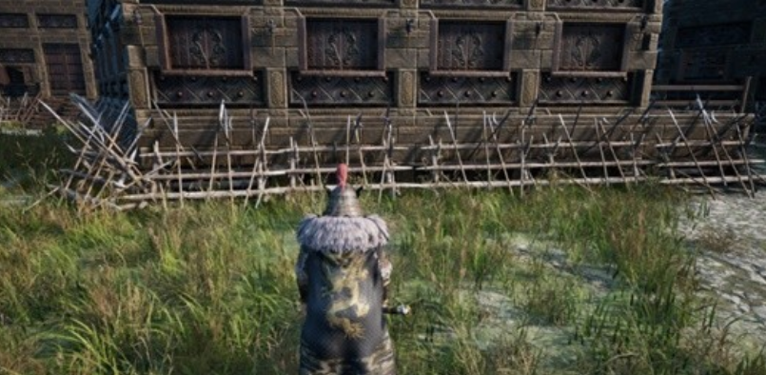

防禦值3000
4.2.3

防禦值2000

5.八强戰
 |  |  | 5.1幫會戰每3個月為一個賽季，每個賽季結束前1周的周日，幫會聲望前8名的幫會會隨機匹配進入八强戰 5.2八强戰規則同前哨戰 5.3時間：每個賽季結束前1周的周日 八強，對戰時間:13:00~13:30 四強，對戰時間:14:00~14:30 二強，對戰時間:15:00~15:30 冠軍，對戰時間:16:00~16:30

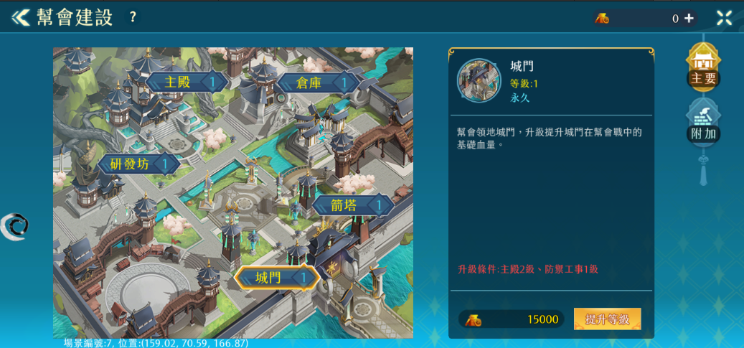
6.幫會建築效果
 |  |  | 幫會建築功能
 |  |  |  | 升級特定幫會建築，在幫會戰中可獲得不同增益效果
 |  |  |  | 編號 | 建築名稱 | 功能付能 | 功能說明 |  | 提升數值 | 最大等級 | 備註
 |  |  |  | 1 | 主殿 | O | 增加領地最大防禦值 |  | 10 | 10 | 總計100
 |  |  |  | 2 | 研發房 | X |  | X | X | X | X
 |  |  |  | 3 | 倉庫 | X |  | X | X | X | X
 |  |  |  | 4 | 城門 | O | 增加城門最大血量 |  | 60 | 10 | 總計600
 |  |  |  | 5 | 箭塔 | O | 增加拒馬最大血量 |  | 30 | 10 | 總計300
 |  |  |  | 6 | 幫會商店 | X |  | X | X | X | X
 |  |  |  | 7 | 墓園 | O | 增加復活後的基礎血量 |  | 5% | 5 | 總計25%
 |  |  |  | 8 | 防禦工事 | X |  | X | X | X
 |  |  |  | 9 | 市集 | O | 減少被掠奪的幫會資金 |  | 2% | 5 | 總計10%
 |  |  |  | 10 | 輜重 | X |  | X | X | X
 |  |  |  | 11 | 載具 | X | 增加玩家幫會戰的移動速度 |  | 2% | 5 | 總計10%

